PUEBLA
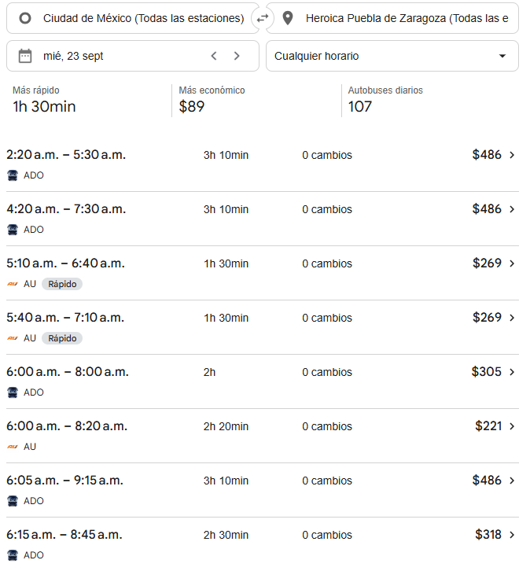
 |  |  |  |  |  |  |  |  |  |  |  |  |  |  |  |  |  |  | Solicitud de Viáticos

 |  |  |  |  |  |  |  |  |  |  |  |  |  |  |  |  | Fecha: | OCTUBRE
Nombre del solicitante: |  |  |  | Ángel Remedios Cadena Barrera |  |  |  |  |  | Puesto: | Especialista de productos |  |  |  | Gerencia: | Educacion Medica

No. | Fecha del viaje | Origen |  | Destino |  |  |  | Objetivo del viaje
1 | 12/10/2026 AL 14/10/2026 | CDMX |  | PUEBLA |  |  |  | IMPARTICIÓN DE TALLERES MÉDICOS PARA FORTALECER LA MARCA; REALIZAR DEMOSTRACIONES DE LAS BUENAS PRÁCTICAS EN EL USO DE LOS PRODUCTOS; RESOLVER DUDAS; ENTREVISTARSE CON EL JEFE DEL SERVICIO EN EL HOSPITAL GENERAL DEL SUR DE PUEBLA , HOSPITAL GENERAL DEL NORTE

¿Requiere compra de boleto para transporte? |  |  |  |  |  |  |  |  |  | Si | X |  | No |  |  | Auto propio

No | Fecha de salida | Tipo de transporte |  |  |  | Origen |  |  |  |  | Horario de salida |  | Destino |  |  |  | Horario de llegada
1 | 2026-10-12 | AUTOBUS |  |  |  | CDMX |  |  |  |  | 15:00:00 |  | PUEBLA |  |  |  | 18:00:00 |  |  | $486.00
2 | 2026-10-14 | AUTOBUS |  |  |  | PUEBLA |  |  |  |  | 10:00:00 |  | CDMX |  |  |  | 12:00:00 |  |  | $486.00
 |  |  |  |  |  |  |  |  |  |  |  |  |  |  |  |  | .

Hospedaje |  |  |  | Si |  | x |  |  |  | No

No | Fecha |  |  |  |  | Número de noches |  | Lugar
 | Entrada |  | Salida
1 | 2026-10-12 |  | 2026-10-14 |  |  | 2 |  | PUEBLA

Desglose uso de Taxis
Fecha |  | No. de Taxis |  |  | Recorrido de Taxis

2026-10-12 |  | 1 |  |  | CASA |  |  |  |  |  |  | ESTACIÓN DE AUTOBUSES DE LA CD. DE MX. |  |  |  |  |  |  |  | $450.00
 |  | 2 |  |  | CAPU |  |  |  |  |  |  | HOTEL |  |  |  |  |  |  |  | $200.00

2026-10-13 |  | 1 |  |  | HOTEL |  |  |  |  |  |  | H. G. DEL NORTE |  |  |  |  |  |  |  | $150.00
 |  | 2 |  |  | H. G. DEL NORTE |  |  |  |  |  |  | HOTEL |  |  |  |  |  |  |  | $150.00

2026-10-14 |  | 1 |  |  | HOTEL |  |  |  |  |  |  | H. G. DEL SUR |  |  |  |  |  |  |  | $150.00
 |  | 2 |  |  | H. G. DEL SUR |  |  |  |  |  |  | CAPU |  |  |  |  |  |  |  | $150.00
 |  | 3 |  |  | ESTACIÓN DE AUTOBUSES DE LA CD. DE MX. |  |  |  |  |  |  | CASA |  |  |  |  |  |  |  | $450.00

 |  | PUESTO |  |  |  |  |  |  | NOMBRE |  |  |  |  | FIRMA |  |  | FECHA
ELABORÓ |  | AUXILIAR ADMINISTRATIVO |  |  |  |  |  |  | Lesly Isamar Zendejas Araiza |  |  |  |  | Lesly Zendejas |  |  | 2026-09-15
ELABORÓ |  | COORDINADOR DE EDUCACIÓN MÉDICA |  |  |  |  |  |  | DANIEL PADILLA |  |  |  |  |  |  |  | 2026-09-17
AUTORIZÓ |  | AUXILIAR DE COMPRAS |  |  |  |  |  |  | Adriana Arredondo Ortiz

 | ASK-ADM-FOR-007 |  |  |  |  |  | Versió:01 |  | Prohibida su reproducción no autorizada |  |  |  |  |  |  |  |  | Página 1 de 1

